표지
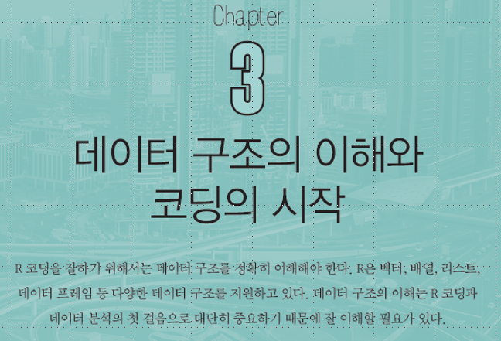

 | 1. 벡터
 | 2. 배열
 | 3. 행렬
 | 4. 리스트
 | 5. 데이터 프레임
 | 6. 데이터

김대호 (mis@mokwon.ac.kr)

행렬
III. 행렬
1. 행렬의 이해
2. 행렬의 생성
3. 행렬/벡터의 결합
4. 행렬 연산
5. 행렬식 (determinant) : det( )

1. 행렬의 이해
2차원 자료의 저장. 행(row)과 열(column)로 구성됨

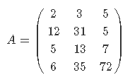
2. 행렬의 생성
1) matrix() 함수 이용
a <- matrix(c(2,12,5,6,3,31,13,35,5,5,7,72),
ncol=3)
a

 |  | x1 | [, 1] | [, 2] | [, 3] | [, 4] | [, 5]
x1 <- matrix(1:20, nrow=2, ncol=5) |  | [1, ] | 1 | 3 | 5 | 7 | 9
x1 |  | [2, ] | 2 | 4 | 6 | 8 | 10

2) 대각행렬(diagonal matrix) 생성 |  | x2 | [, 1] | [, 2] | [, 3] | [, 4] | [, 5]
x2 <- diag(1, 5) |  | [1, ] | 1 | 0 | 0 | 0 | 0
x2 |  | [2, ] | 0 | 1 | 0 | 0 | 0
 |  | [3, ] | 0 | 0 | 1 | 0 | 0
 |  | [4, ] | 0 | 0 | 0 | 1 | 0
 |  | [5, ] | 0 | 0 | 0 | 0 | 1

x3 <- diag(10) |  | x3 | [, 1] | [, 2] | [, 3] | [, 4] | [, 5] | [, 6] | [, 7] | [, 8] | [, 9] | [, 10]
x3 |  | [1, ] | 1 | 0 | 0 | 0 | 0 | 0 | 0 | 0 | 0 | 0
 |  | [2, ] | 0 | 1 | 0 | 0 | 0 | 0 | 0 | 0 | 0 | 0
 |  | [3, ] | 0 | 0 | 1 | 0 | 0 | 0 | 0 | 0 | 0 | 0
 |  | [4, ] | 0 | 0 | 0 | 1 | 0 | 0 | 0 | 0 | 0 | 0
 |  | [5, ] | 0 | 0 | 0 | 0 | 1 | 0 | 0 | 0 | 0 | 0
 |  | [6, ] | 0 | 0 | 0 | 0 | 0 | 1 | 0 | 0 | 0 | 0
 |  | [7, ] | 0 | 0 | 0 | 0 | 0 | 0 | 1 | 0 | 0 | 0
 |  | [8, ] | 0 | 0 | 0 | 0 | 0 | 0 | 0 | 1 | 0 | 0
 |  | [9, ] | 0 | 0 | 0 | 0 | 0 | 0 | 0 | 0 | 1 | 0
 |  | [10, ] | 0 | 0 | 0 | 0 | 0 | 0 | 0 | 0 | 0 | 1

x4 <- diag(1:10) ; x4 |  | x4 | [, 1] | [, 2] | [, 3] | [, 4] | [, 5] | [, 6] | [, 7] | [, 8] | [, 9] | [, 10]
x4 |  | [1, ] | 1 | 0 | 0 | 0 | 0 | 0 | 0 | 0 | 0 | 0
 |  | [2, ] | 0 | 2 | 0 | 0 | 0 | 0 | 0 | 0 | 0 | 0
 |  | [3, ] | 0 | 0 | 3 | 0 | 0 | 0 | 0 | 0 | 0 | 0
 |  | [4, ] | 0 | 0 | 0 | 4 | 0 | 0 | 0 | 0 | 0 | 0
 |  | [5, ] | 0 | 0 | 0 | 0 | 5 | 0 | 0 | 0 | 0 | 0
 |  | [6, ] | 0 | 0 | 0 | 0 | 0 | 6 | 0 | 0 | 0 | 0
 |  | [7, ] | 0 | 0 | 0 | 0 | 0 | 0 | 7 | 0 | 0 | 0
 |  | [8, ] | 0 | 0 | 0 | 0 | 0 | 0 | 0 | 8 | 0 | 0
 |  | [9, ] | 0 | 0 | 0 | 0 | 0 | 0 | 0 | 0 | 9 | 0
 |  | [10, ] | 0 | 0 | 0 | 0 | 0 | 0 | 0 | 0 | 0 | 10

( x5 <- diag(c(1,3,5,7,9)) ) |  | x5 | [, 1] | [, 2] | [, 3] | [, 4] | [, 5]
 |  | [1, ] | 1 | 0 | 0 | 0 | 0
 |  | [2, ] | 0 | 3 | 0 | 0 | 0
 |  | [3, ] | 0 | 0 | 5 | 0 | 0
 |  | [4, ] | 0 | 0 | 0 | 7 | 0
 |  | [5, ] | 0 | 0 | 0 | 0 | 9

3. 행렬/벡터의 결합
1) 열단위 결합 : cbind( ) |  |  | [, 1] | [, 2] | [, 3]
x <- c(1,2,3); y <- c(4,5,6) |  | x | 1 | 2 | 3
 |  | y | 4 | 5 | 6

z <- cbind(x,y) |  |  | x | y
z |  | [1. ] | 1 | 4
 |  | [2. ] | 2 | 5
 |  | [3, ] | 3 | 6

2) 행단위 결합 : rbind( )
 |  |  | [, 1] | [, 2] | [, 3]
z <- rbind(x, y) |  | x | 1 | 2 | 3
z |  | y | 4 | 5 | 6

4. 행렬 연산
1) 행렬의 곱 (elementwise product)
1-1) *
x <- matrix(c(1:6), ncol=3); x |  | x | [, 1] | [, 2] | [, 3] |  | y | [, 1] | [, 2] | [, 3]
y <- matrix(c(1,-1,2,3,2,-1), ncol=3); y |  | [1, ] | 1 | 3 | 5 |  | [1, ] | 1 | 2 | 2
 |  | [2, ] | 2 | 4 | 6 |  | [2, ] | -1 | 3 | -1

x*y |  | x * y | [, 1] | [, 2] | [, 3]
 |  | [1, ] | 1 | 6 | 10
 |  | [2, ] | -2 | 12 | -6

1-2) %*%
a <- matrix(c(2,1,0,1,2,1,0,1,2),ncol=3); a |  | a | [, 1] | [, 2] | [, 3] |  | p | [, 1] | [, 2] | [, 3]
p <- matrix(c(1,0,0,0,0,1,0,1,0),ncol=3); p |  | [1, ] | 2 | 1 | 0 |  | [1, ] | 1 | 0 | 0
 |  | [2, ] | 1 | 2 | 1 |  | [2, ] | 0 | 0 | 1
 |  | [3, ] | 0 | 1 | 2 |  | [3, ] | 0 | 1 | 0

p %*% a # p의 열의 갯수와 a의 행의 갯수가 같아야 함.
 |  | p %*% a | [, 1] | [, 2] | [, 3]
 |  | [1, ] | 2 | 1 | 0
 |  | [2, ] | 0 | 1 | 2
 |  | [3, ] | 1 | 2 | 1

2) 전치 행렬(transpose matrix) : t( )
x <- matrix(c(1:6), ncol=3); x |  | x | [, 1] | [, 2] | [, 3]
 |  | [1, ] | 1 | 3 | 5
 |  | [2, ] | 2 | 4 | 6

t(x) |  | t(x) | [, 1] | [, 2]
 |  | [1, ] | 1 | 2
 |  | [2, ] | 3 | 4
 |  | [3, ] | 5 | 6

x <- matrix(c(1:6), ncol=3); x |  | x | [, 1] | [, 2] | [, 3] |  | y | [, 1] | [, 2] | [, 3]
y <- matrix(c(1,-1,2,3,2,-1), ncol=3); y |  | [1, ] | 1 | 3 | 5 |  | [1, ] | 1 | 2 | 2
 |  | [2, ] | 2 | 4 | 6 |  | [2, ] | -1 | 3 | -1

z <- t(x)%*%y |  | t(x) | [, 1] | [, 2] |  | y | [, 1] | [, 2] | [, 3]
 |  | [1, ] | 1 | 2 |  | [1, ] | 1 | 2 | 2
 |  | [2, ] | 3 | 4 |  | [2, ] | -1 | 3 | -1
 |  | [3, ] | 5 | 6

z |  | z | [, 1] | [, 2] | [, 3]
 |  | [1, ]
 |  | [2, ]
 |  | [3, ]

3) 역행렬 (matrix inversion) : solve( )
A가 n×n 행렬일 때, 아래를 만족하는 n×n 행렬 B가 존재하면, B를 A의 역행렬이라고 하고, A−1로 표시함.
AB = BA = In (identity)

a <- matrix(c(1,2,3,3,0,1,5,4,2), ncol=3); a |  | a | [, 1] | [, 2] | [, 3]
 |  | [1, ] | 1 | 3 | 5
 |  | [2, ] | 2 | 0 | 4
 |  | [3, ] | 3 | 1 | 2

solve(a) |  | solve(a) | [, 1] | [, 2] | [, 3]
 |  | [1, ]
 |  | [2, ]
 |  | [3, ]

5. 행렬식 (determinant) : det( )
a <- matrix(c(1,2,3,4,5,6,7,8,9), c(3,3)) |  | a | [, 1] | [, 2] | [, 3]
det(a) |  | [1, ] | 1 | 4 | 7
 |  | [2, ] | 2 | 5 | 8
 |  | [3, ] | 3 | 6 | 9

b <- matrix(c(0,1,2,3,4,5,6,7,9), c(3,3)) |  | a | [, 1] | [, 2] | [, 3]
det(b) |  | [1, ] | 0 | 3 | 6
 |  | [2, ] | 1 | 4 | 7
 |  | [3, ] | 2 | 5 | 9

 |  | ▲
 | ◀◀ | 처음으로 | ▶▶

데이터
VI. 데이터
1. 데이터 세트 이용하기
2. 외부 웹 사이트의 데이터 이용하기
3. 공공 데이터 이용하기

1. 데이터 세트 이용하기
1) 데이터 세트 목록 보기
library(help = datasets) # 패키지 ‘datasets’에 대한 설명
data() # Data sets in package 'datasets' (91 ~ 93 페이지)

2) 데이터 세트의 이용 : 목록에 있는 이름(변수)이 데이터 세트이다.
quakes
head(quakes, n=10) # quakes의 앞 부분의 10개 데이터 보기
tail(quakes, n=10) # quakes의 뒤 부분의 10개 데이터 보기

3) 데이터 세트의 구조보기 : names( ), str( ), dim( )
names(quakes) # quakes의 변수 명 확인
str(quakes) # quakes의 구조 확인
dim(quakes) # quakes의 행과 열의 개수

4) 데이터 세트의 요약 정보 보기 : summary( )
summary(quakes)
summary(quakes$mag)

5) 데이터 세트의 하드디스크 저장
setwd("c:/temp") # 저장할 폴더 지정
write.table(quakes, "quakes.txt", sep=",") # ,로 구분하여, csv파일로 저장하기

6) 저장한 파일을 data 변수로 읽어 들이기
data <- read.cvs("quakes.txt", header=TRUE) # quakes.txt 파일을 data변수로 불러오기
data

2. 외부 웹 사이트의 데이터 이용하기
https://vincentarelbundock.github.io/Rdatasets/datasets.html

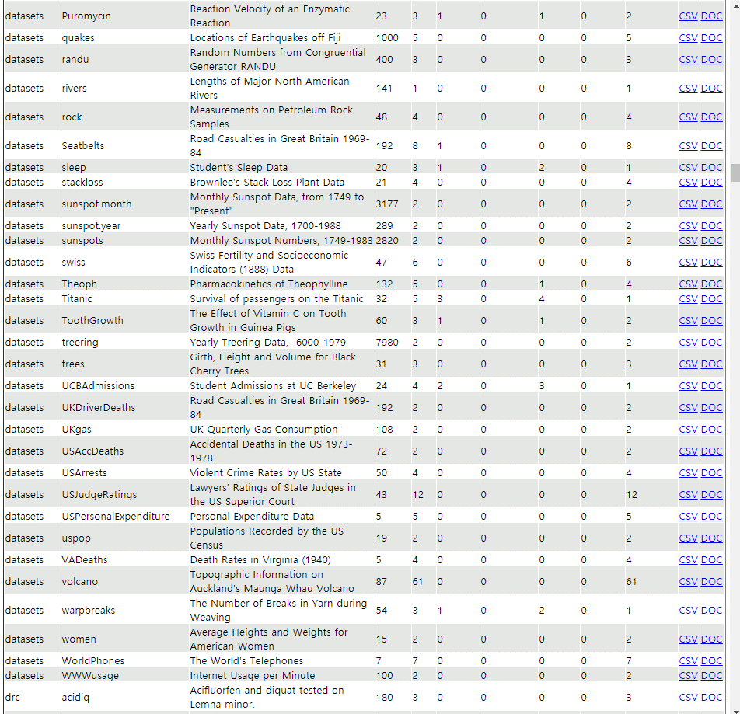

원하는 데이터 세트의 'CSV'링크에 마우스를 갖다 놓고,
마우스의 오른쪽 버튼 클릭하여, "링크 주속 복사"를 클릭한다.
(예: Titanic의 CSV)
https://vincentarelbundock.github.io/Rdatasets/csv/datasets/Titanic.csv

url <- "https://vincentarelbundock.github.io/Rdatasets/csv/datasets/Titanic.csv"
x <- read.csv(url)
x

3. 공공 데이터 이용하기
공공데이터포털 (9장) : | https://www.data.go.kr
네이버 이용하기 (10장) : | https://developers.naver.com/apps
Google API (7장) : | https://console.cloud.google.com

 |  | ▲
 | ◀◀ | 처음으로 | ▶▶

